상품제안서
뮤스트 제논 USB 메모리(8GB~64GB) | 상품코드: S22711

 |  |  |  |  |  |  | 02-713-8555 | www.synergygift.co.kr
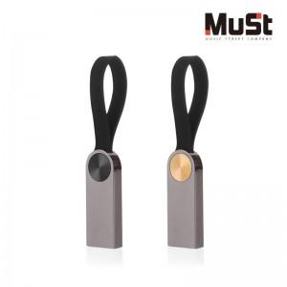

【상세/제작정보】

【인쇄/포장옵션】 | 레이저 / 포장지포장

【공급단가】 | 수량 | 100~ | 300~ | 500~ | 1,000~ | 3,000~
*VAT별도 | 8GB | 5,340원 | 5,210원 | 4,990원 | 4,870원 | 4,740원
 | 16GB | 6,590원 | 6,430원 | 6,160원 | 6,010원 | 5,850원
 | 32GB | 9,540원 | 9,310원 | 8,930원 | 8,700원 | 8,470원
 | 64GB | 10,220원 | 9,980원 | 9,570원 | 9,320원 | 9,080원

【상품 URL】 | https://www.synergygift.co.kr:443/src/goods_detail.php?gdno=22711

